Correcciones generales
Nombre Clase | Primera letra en mayuscula
Nombre metodos | En minuscula y primer letra de segundo nombre en mayuscula | public static void main(String[] args) {
El metodo main | No debe tener return | Scanner lector = new Scanner(System.in);
nombres variables | No se pueden en mayuscula. Ejemplo: double IMC | System.out.print("Peso actual en kg: ");
nombre de carpetas |  | double pesoActual = lector.nextDouble();
 |  | System.out.print("Estatura en metros: ");
 |  | double estatura = lector.nextDouble();
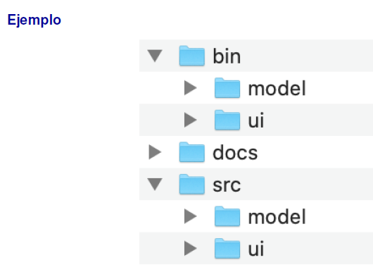
 |  | System.out.print("Número de sesiones de aeróbicos por semana: ");
 |  | int sesionesPorSemana = lector.nextInt();

 |  | int pesoIdeal = calcularPesoIdeal(estatura);
 |  | if (pesoIdeal == -1) {
 |  | System.out.println("Los datos no son suficientes para realizar el análisis.");
 |  | return;
 |  | }
 |  | int sobrepeso = calcularSobrepeso(estatura, pesoActual);
 |  | if (sobrepeso == -1) {
 |  | System.out.println("Los datos ingresados no permiten calcular el sobrepeso.");
 |  | return;
 |  | }
 |  | if (sobrepeso == 0) {
 |  | System.out.println("¡Felicitaciones! No tiene sobrepeso.");
 |  | return;
 |  | }
 |  | int caloriasQuemar = calcularCaloriasQuemar(sobrepeso);
 |  | int semanas = calcularSemanasParaBajar(caloriasQuemar, sesionesPorSemana);
 |  | if (semanas == -1) {
 |  | System.out.println("Debe realizar al menos una sesión de aeróbicos por semana.");
 |  | } else {
 |  | System.out.println("Para alcanzar su peso ideal de "+pesoIdeal+" kg, demorará aproximadamente "+semanas+" semanas.");
 |  | }
 |  | }

